Capacity
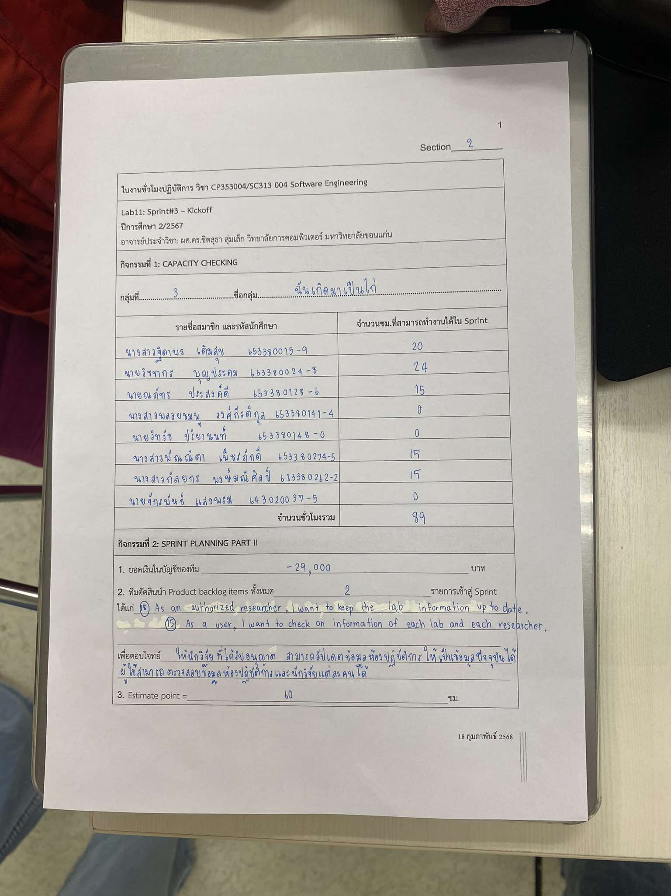
รายชื่อสมาชิก | รหัสนักศึกษา | จำนวนชม.ที่สามารถทำงานได้ใน Sprint
นายจักรพันธ์ แสงพรม | 643020037-5 | 0
นางสาวฐิดาพร เติมสุข | 653380015-9 | 20
นายวิชชากร บุญประคม | 653380024-8 | 24
นายณภัทร ประสงค์ดี | 653380128-6 | 15
นางสาวพลอยชมพู วงศ์กีรติกุล | 653380141-4 | 0
นายวิทวัช ปริยานนท์ | 653380148-0 | 0
นางสาวพัณณิตา เพ็ชรภักดี | 653380274-5 | 15
นางสาวกัลยกร พงษ์มณีศิลป์ | 653380262-2 | 15
จำนวนชั่วโมงรวม = |  | 89

Task Estimation
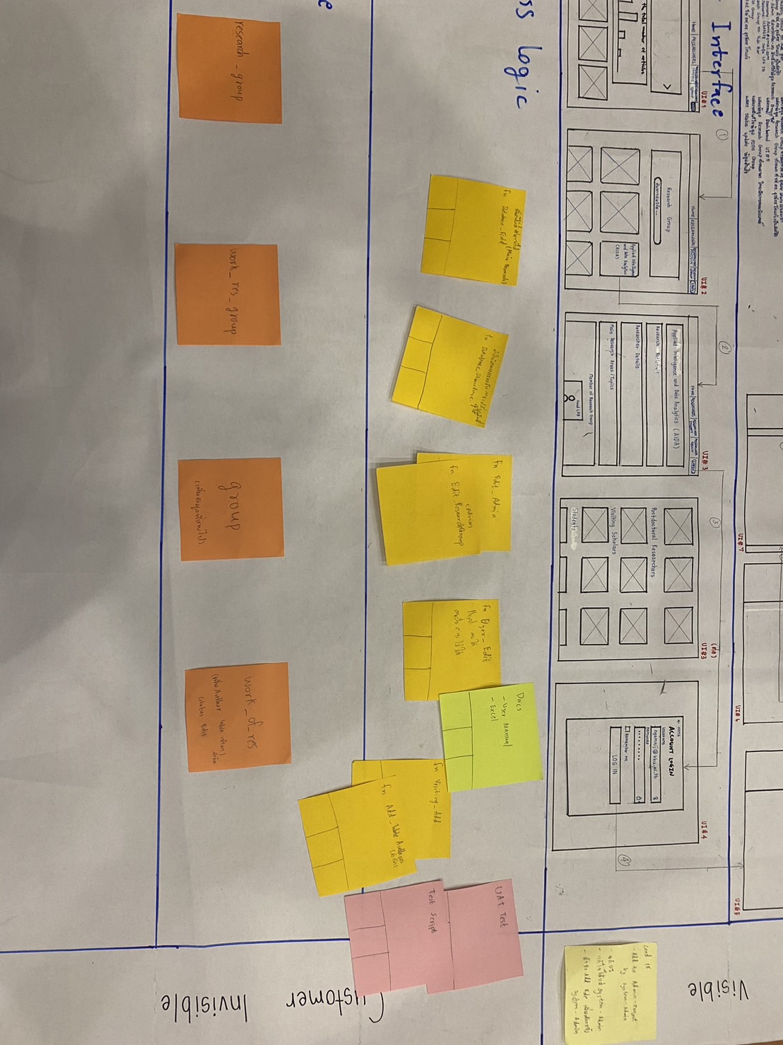
Story ID | Task ID | Task name | Description | Estimate Effort (hrs.) | Committed at Sprint no. | Actual Time | Person
 | T001 | fn Login | ฟังก์ชันเข้าสู่ระบบ | 0 | 2 | 0 | X
 | T002 | fn SelectInformation | แสดงหน้า Dashboard เมื่อเข้าสู่ระบบ Researcher | 0 | 2 | 0 | X
 | T003 | fn SelectResearchGroup | เปลี่ยนจากหน้า Dashboard เป็นหน้า Research group | 0 | 2 | 0 | X
 | T004 | fn Database_feild |  | 4 | 2 | 1 | James
 | T005 | fn Database_Structure |  | 4 | 2 | 1 | James
 | T006 | fn Edit_admin |  | 6 | 2 | 2 | James
 | T007 | fn Edit_ResearchGroup |  | 6 | 2 | 4 | James
 | T008 | แก้ UI |  | 10 | 2 | 4 | Mink
 | T009 | fn User_Edit |  | 6 | 2 | 2 | James
 | T010 | fn Visitting_Add |  | 6 | 2 | 3 | James
 | T011 | fn AddTable |  | 6 | 2 | 1 | James
 | T012 | UAT Test |  | 6 | 2 | 6 | Mei, Knight
 | T013 | Test Script |  | 8 | 2 | 4 | Mei
 | T014 | Docs | A-DAPT Blueprint, Test report, User manual (.md file), Change log | 8 | 2 | 4 | Mei

 |  |  | เวลารวมทั้งหมด = | 70 |  | 32

A-DAPT Blueprint
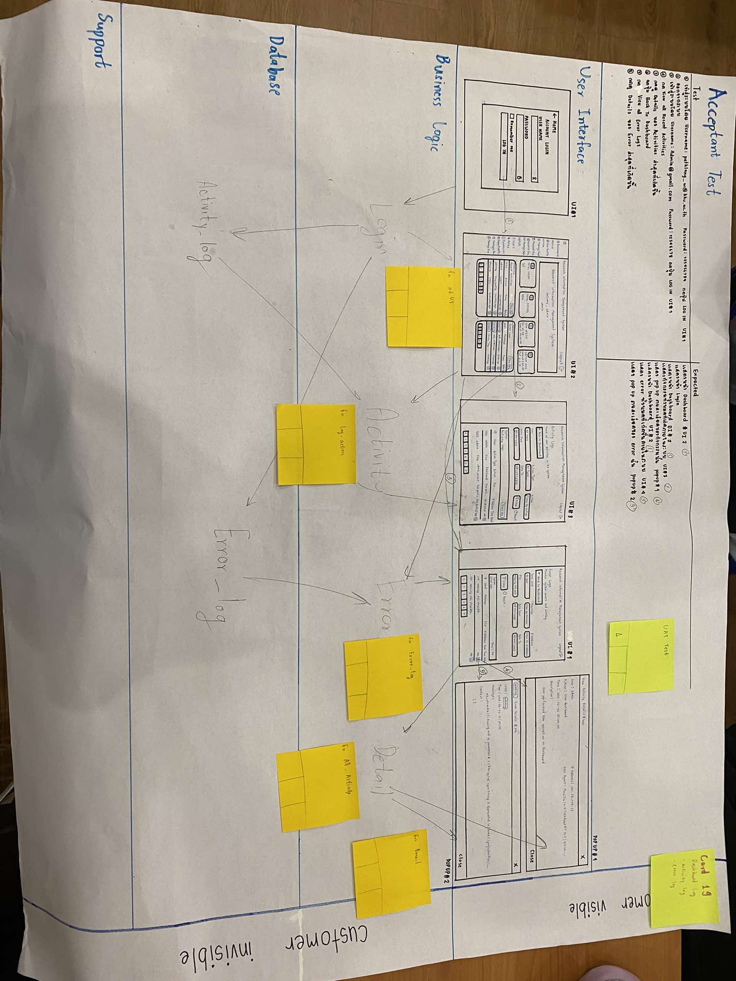
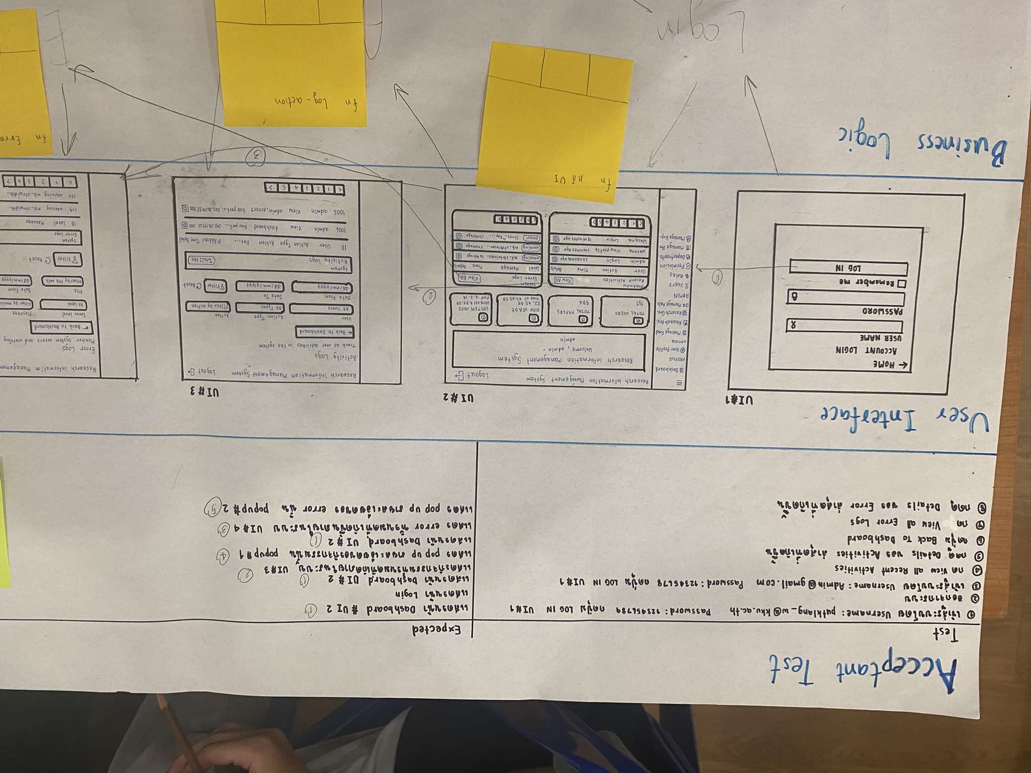
A-DAPT Blueprint
 |  | THEME: | EPIC: | FEATURE: | STORY:
 |  | DESIGNED BY: | DATE: | NOTE:

 | 18. As an authorized researchers, I want to keep the lab information up-to-date.

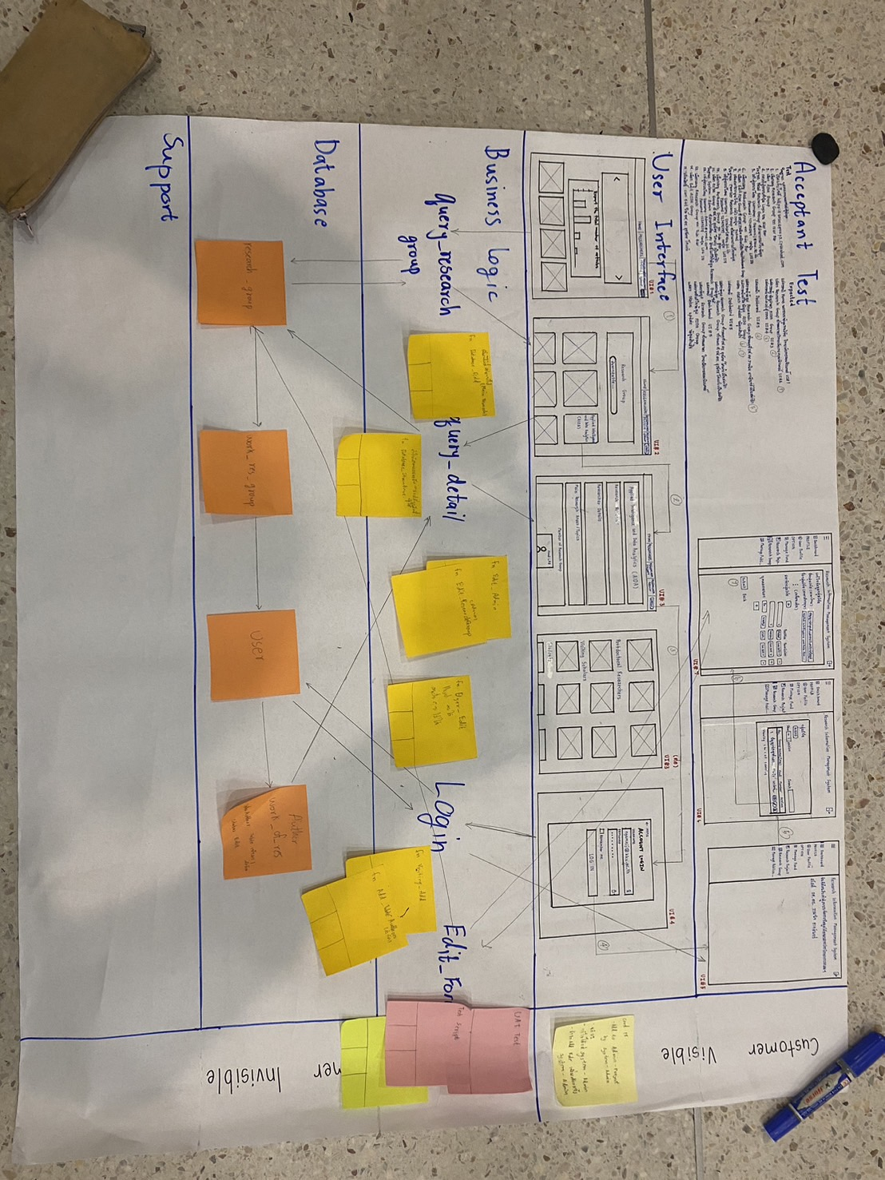
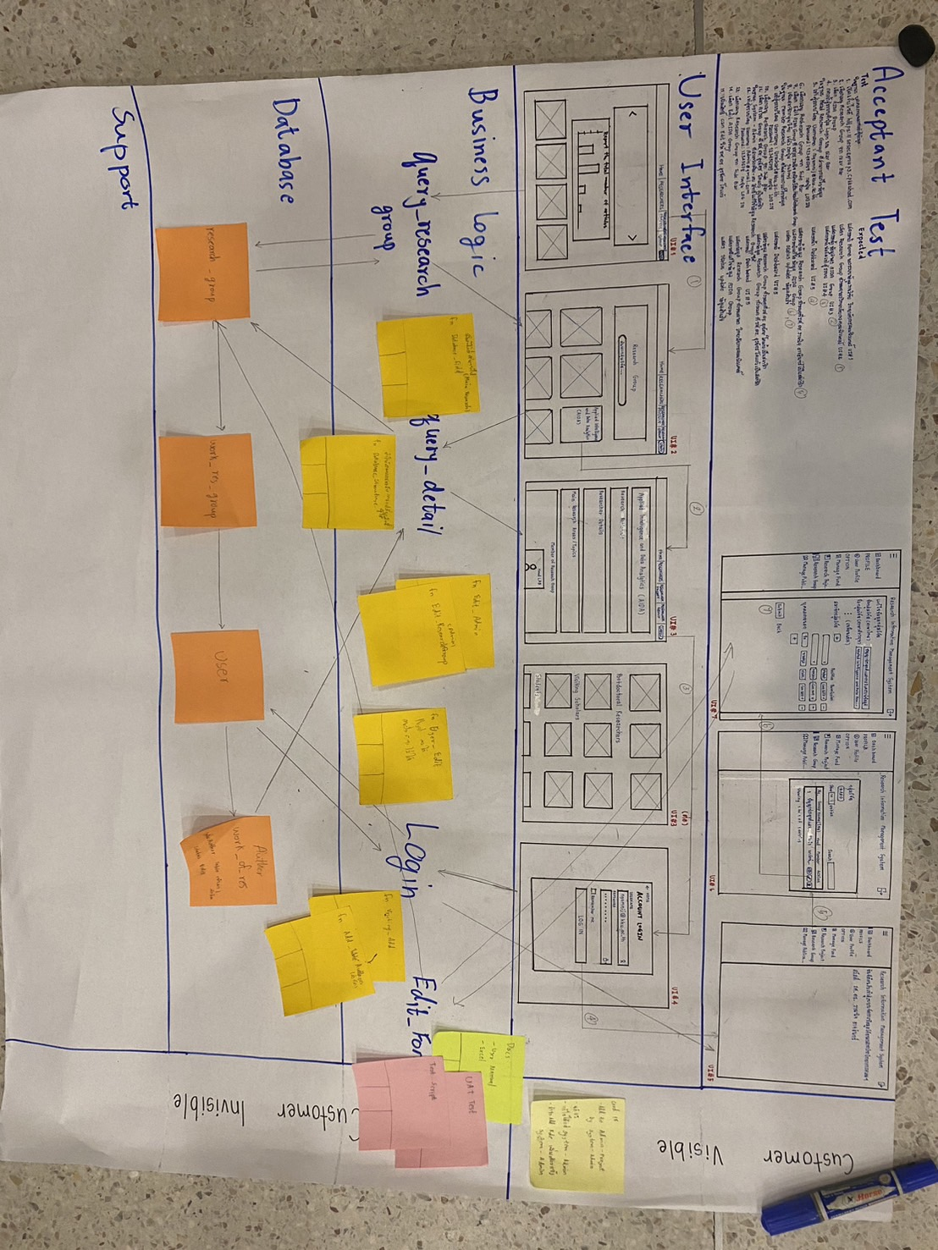

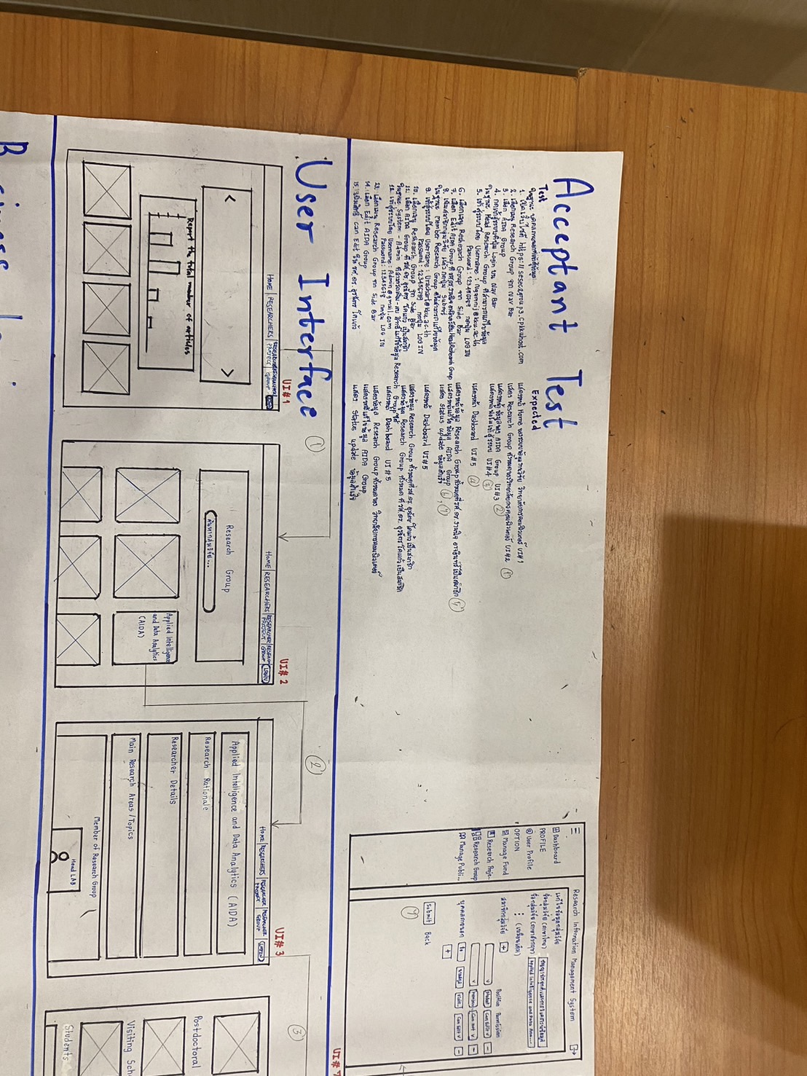
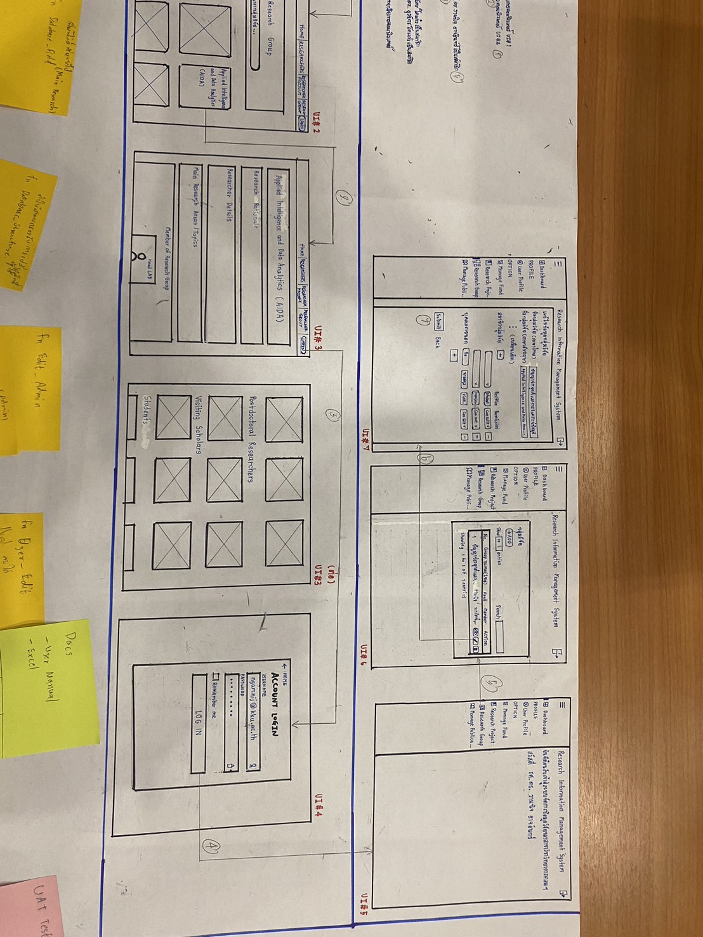

 | 15. As a user, I want to check on information of each lab and each researcher.
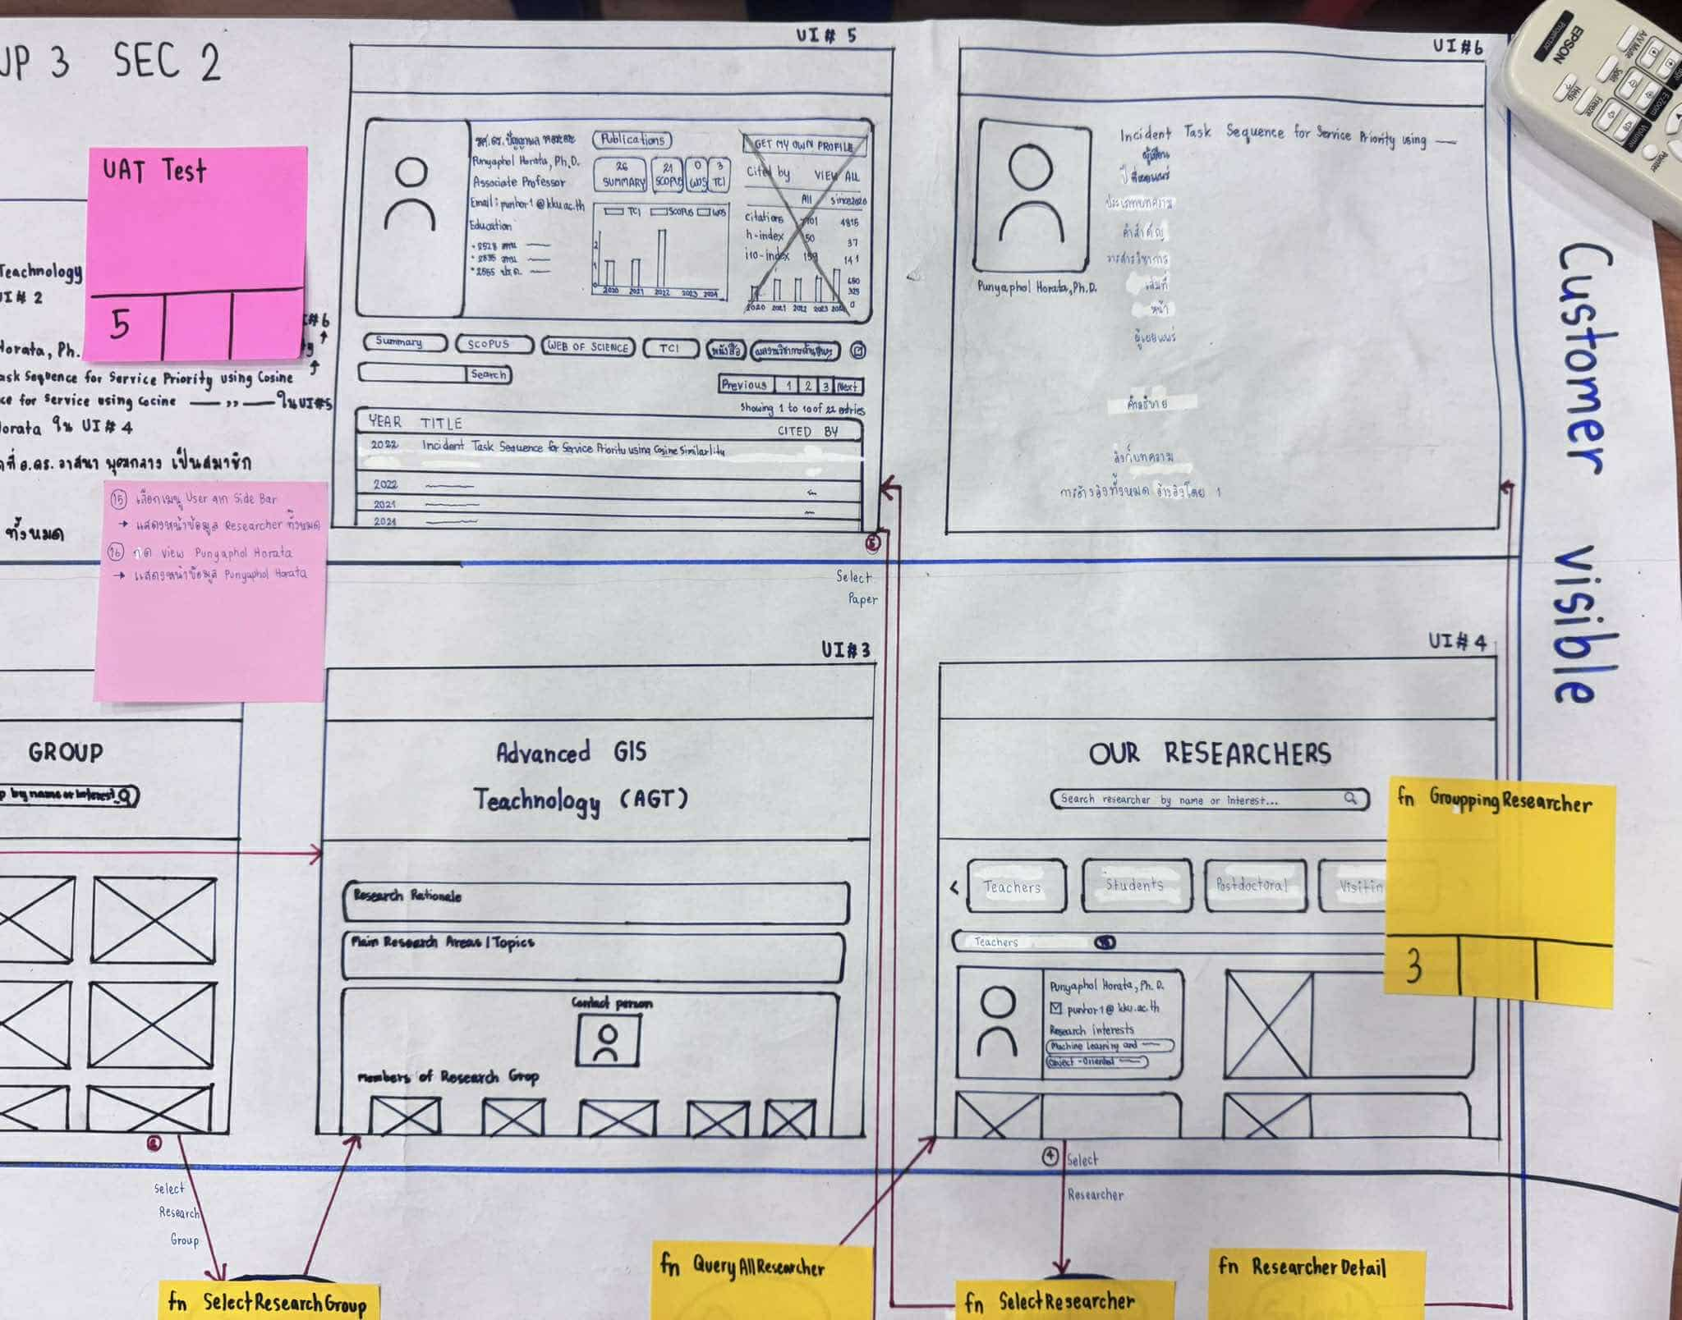
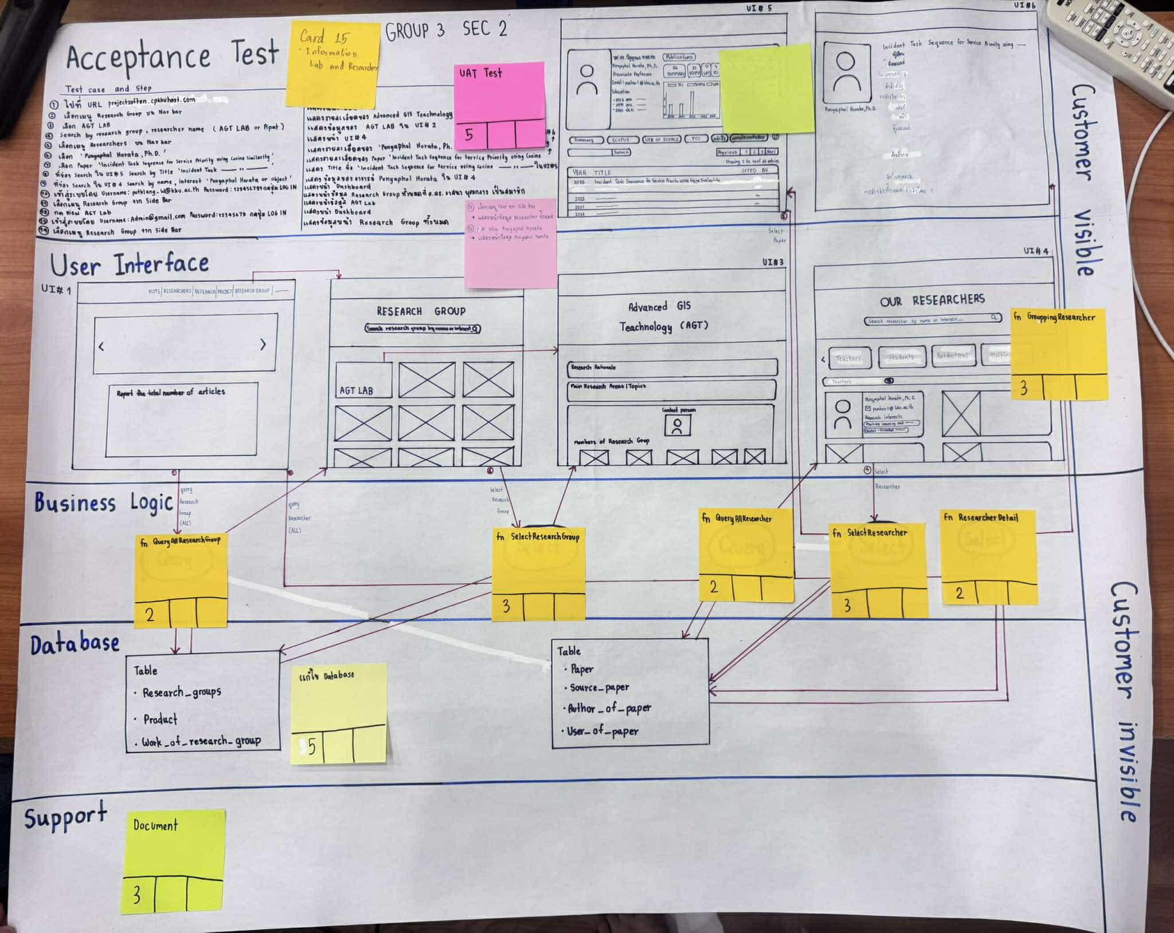
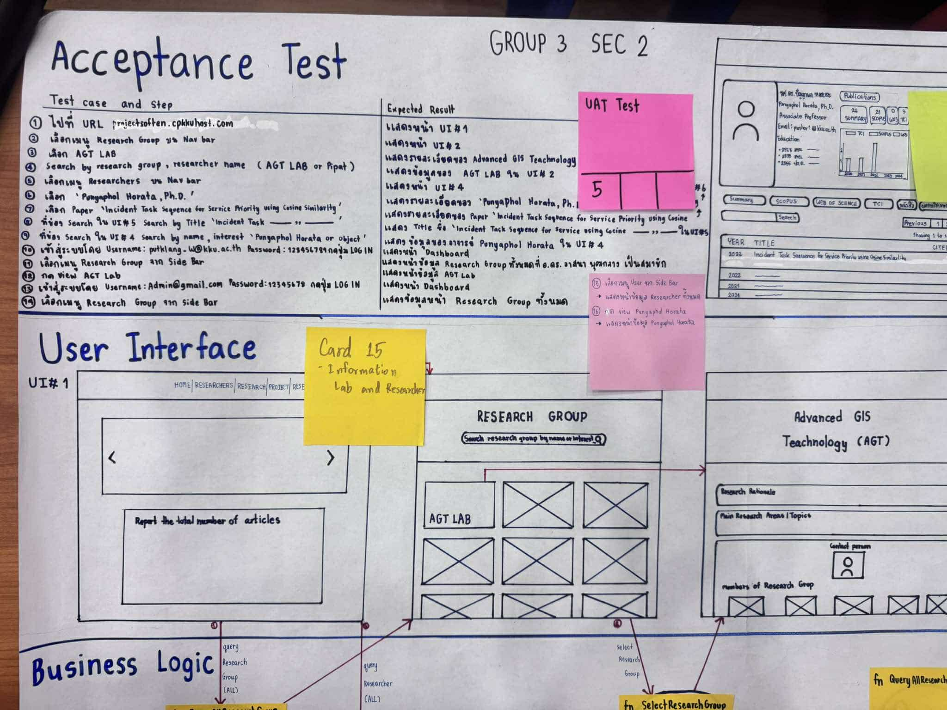

 | 19. As an admin, I want a dashboard of user's actities log, error log, and important system information log.

